상품제안서
맥세이프반투명심리스카드케이스 | 상품코드: F31894

 |  |  | 02-412-0044 | www.easy1.co.kr
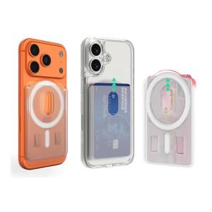

【상세/제작정보】

【인쇄/포장옵션】 | 레이저, 풀칼라 / 기본 지퍼백

【공급단가】 | 수량 | 100~
*VAT별도 | 기본지퍼백
 | 종이케이스 추가
 | 종이케이스+선물포장

【상품 URL】 | https://www.easy1.co.kr:443/src/goods_detail.php?gdno=31894

